关系图
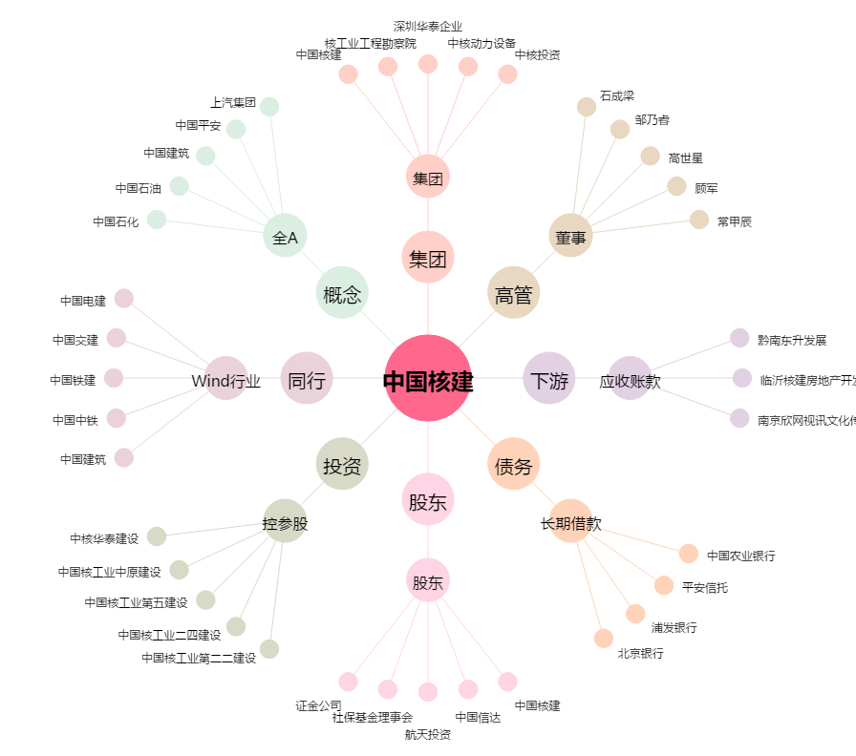
中国核建[601611.SH] - 关系概览图

